상품제안서
리유저블 원컬러 빨대텀블러 (빨대포함) 500ml | 상품코드: S24016

 |  |  |  |  |  |  | 02-713-8555 | www.synergygift.co.kr
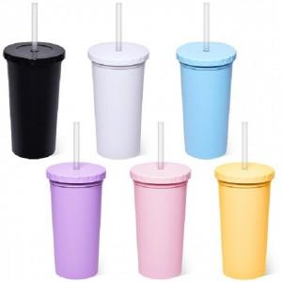

【상세/제작정보】 | <p>※ 배송비별도&nbsp;1박스 40개 (5,000원)</p>

【인쇄/포장옵션】 | 실크 / 포장지포장

【공급단가】 | 수량 | 100~ | 500~ | 1,000~ | 3,000~ | 5,000~
*VAT별도 | 단가 | 2,080원 | 1,960원 | 1,870원 | 1,820원 | 1,790원

【상품 URL】 | https://www.synergygift.co.kr:443/src/goods_detail.php?gdno=24016

